Data전달 객체 클래스 다이어그램
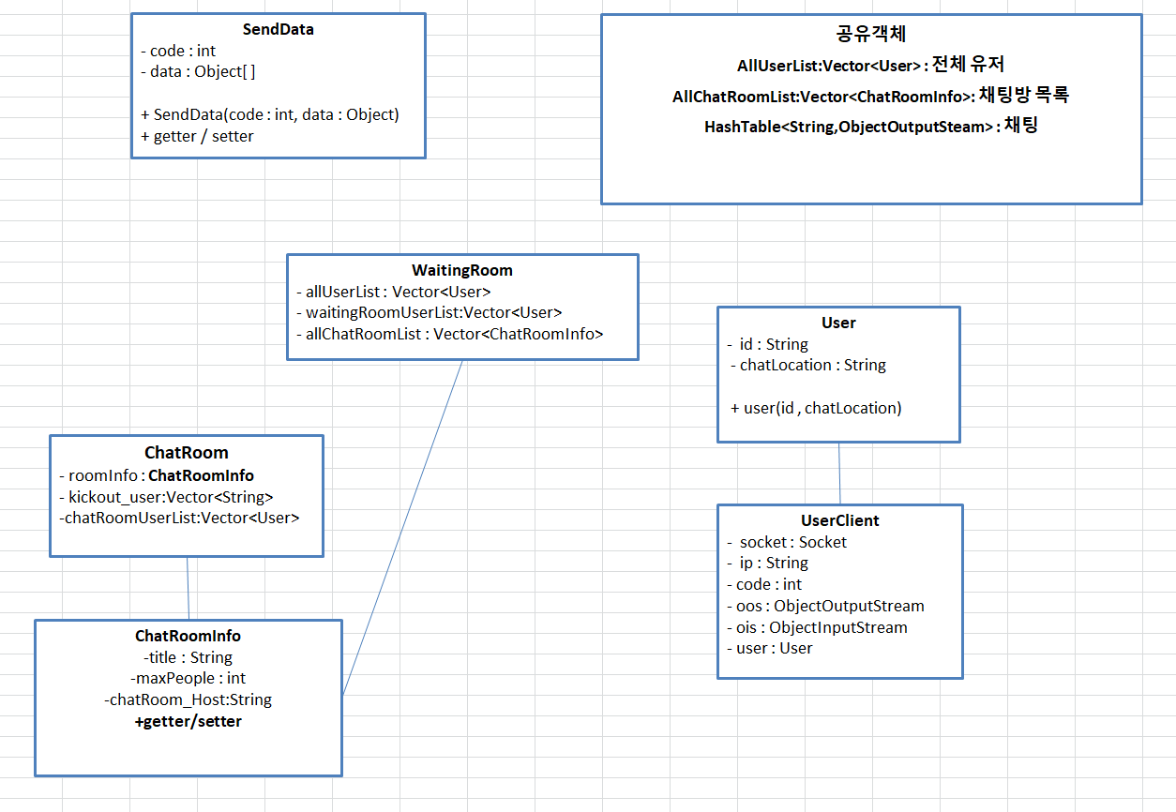
* 클라이언튼, 서버 공통인 경우는 하나만 작성
Client | Server

